家具借用清单
家具清单
序号 | 物资名称 | 照片 | 家具规格、数量
 |  |  | 规格 | 数量
1 | 公寓、宿舍用床 | 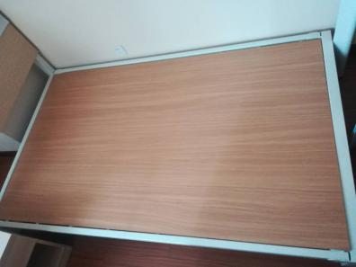 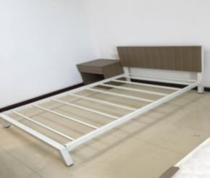 | 1200mm*2000mm*250mm | 每间2个（除105房间外）
2 | 床垫 | 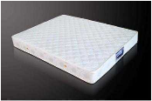 | 1200mm*2000mm*210mm | 每间2个（除105房间外）
3 | 床头柜 | 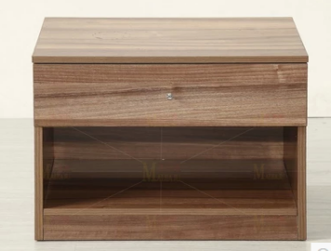 | 500mm*500mm*500mm | 每间2个（除105房间外）
4 | 写字桌 | 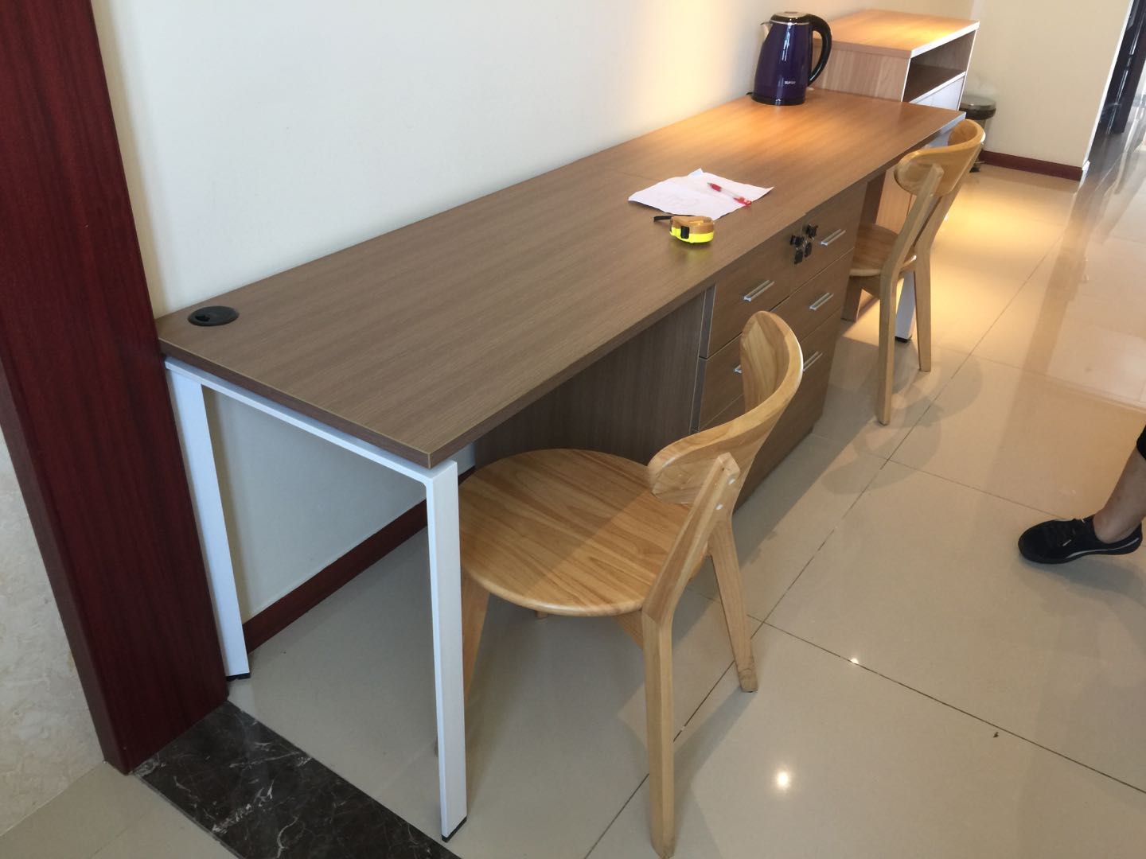 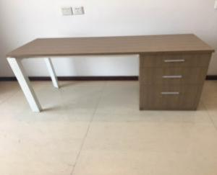 | 1200mm*600mm*750mm | 每间2个（除105房间外）
5 | 写字椅 | 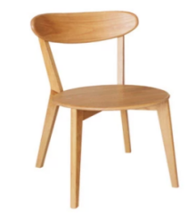 | 木质常规 | 每间2个（除105房间外）

